상품제안서
쓰리세븐 큐브네일케어세트 SS-037 | 상품코드: S09952

 |  |  |  |  |  |  | 02-713-8555 | www.synergygift.co.kr
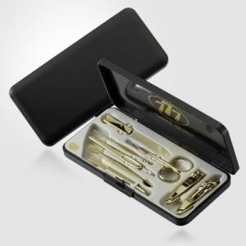 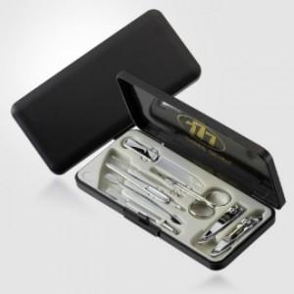

【상세/제작정보】 | * 세계적인 손톱깍이 브랜드 쓰리쎄븐(777) 정품으로 구성된 세트입니다.

【인쇄/포장옵션】 | 실크 / 포장지포장

【공급단가】 | 수량 | 30~ | 100~ | 500~ | 1,000~ | 3,000~
*VAT별도 | 골드(G) | 16,890원 | 16,230원 | 15,440원 | 15,040원 | 14,780원
 | 실버(C) | 12,030원 | 11,560원 | 10,990원 | 10,710원 | 10,520원

【상품 URL】 | https://www.synergygift.co.kr:443/src/goods_detail.php?gdno=9048

